Pregunta 1
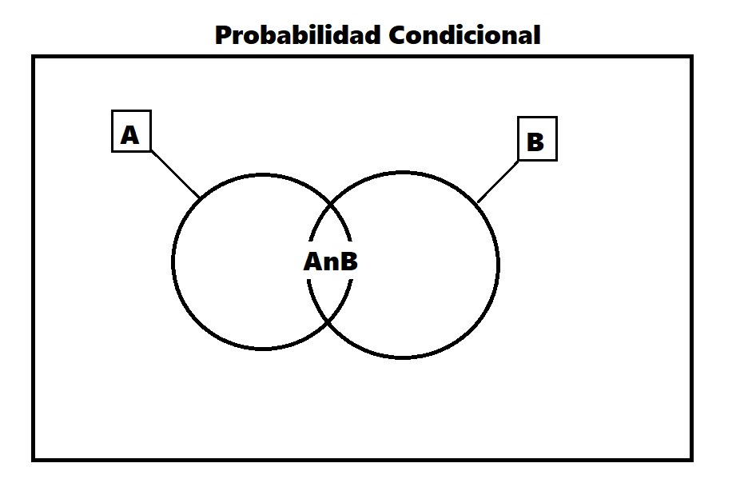
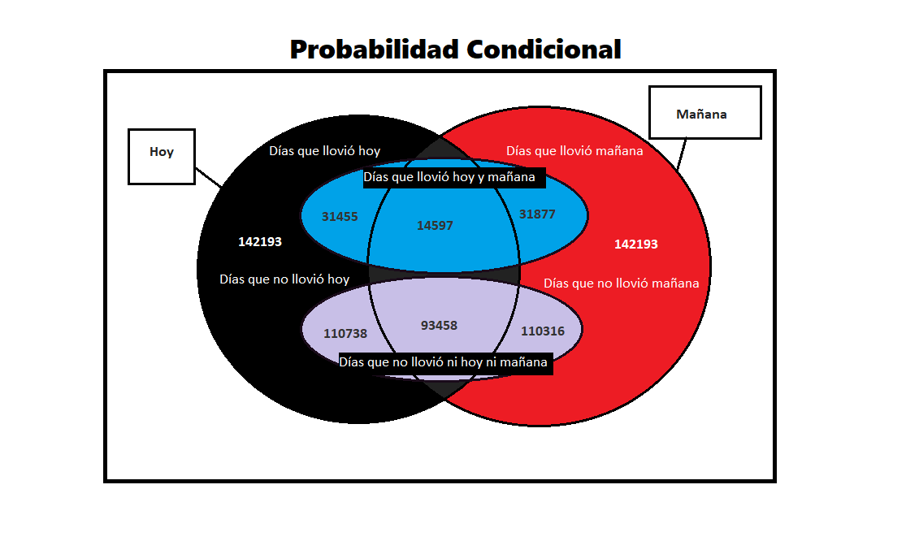
Si hoy hubo precipitaciones, ¿cuál es la probabilidad de que mañana también llueva?

Hoy/ Mañana |  | Mañana
 |  | Llueve | No llueve | Total
Hoy | Llueve | 14597 | 16858 | 31455 | P (A | B) = | 0.1026562489 | = | 46%
 | No llueve | 17280 | 93458 | 110738 |  | 0.2212134212
 | Total | 31877 | 110316 | 142193

R: La probabilidad de que al día siguiente llueva si hoy hubo precipitaciones es de un 46%.

